Portada
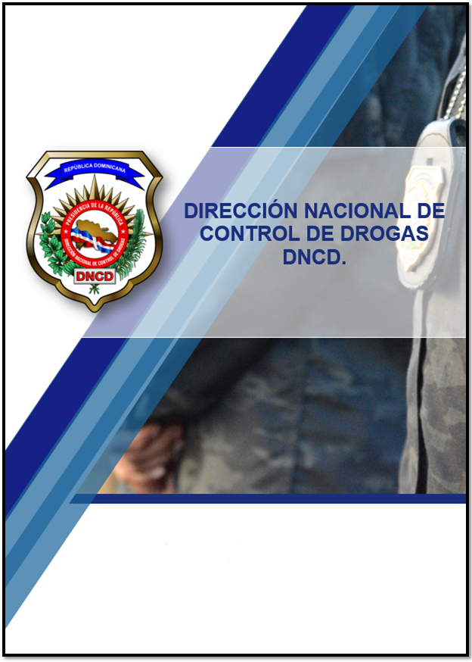

Resumen Estadístico
Octubre - Diciembre 2025.

